ExerciceA Bille1
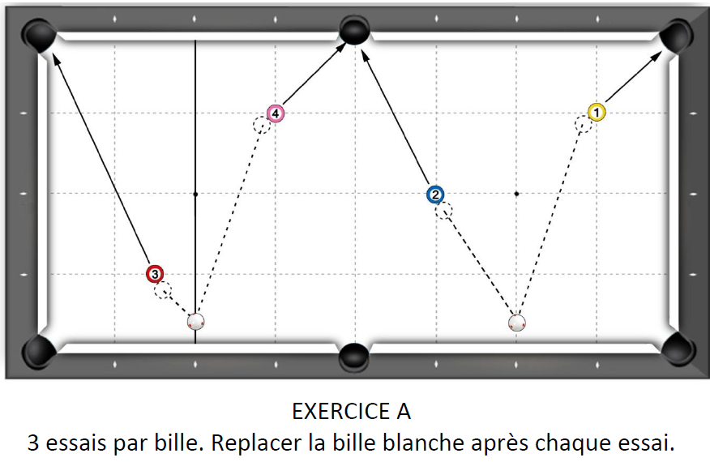
1er essai 5 points | 2ème essai 3 points | 3ème essai 2 points | Nombre de points marqués pour la figure (0, 2, 3 ou 5 points)
 |  |  | 0 | Joueur 1
 |  |  | 0 | Joueur 2
 |  |  | 0 | Joueur 3
 |  |  | 0 | Joueur 4
 |  |  | 0 | Joueur 5
 |  |  | 0 | Joueur 6
 |  |  | 0 | Joueur 7
 |  |  | 0 | Joueur 8
 |  |  | 0 | Joueur 9
 |  |  | 0 | Joueur 10
 |  |  | 0 | Joueur 11
 |  |  | 0 | Joueur 12
 |  |  | 0 | Joueur 13
 |  |  | 0 | Joueur 14
 |  |  | 0 | Joueur 15
 |  |  | 0 | Joueur 16
 |  |  | 0 | Joueur 17
 |  |  | 0 | Joueur 18
 |  |  | 0 | Joueur 19
 |  |  | 0 | Joueur 20
Fichier réalisé par Jacques LESIOUR d'Orléans Billard Club

ExerciceB Bille1
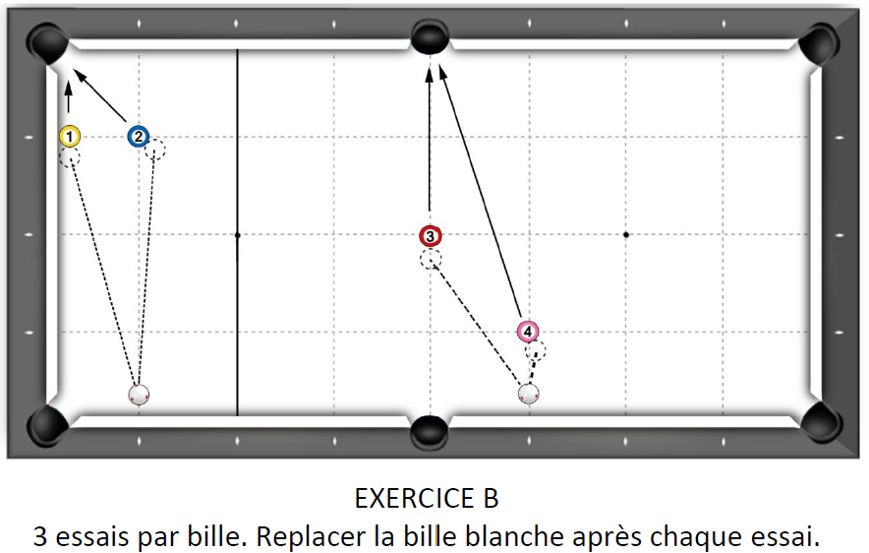
1er essai 5 points | 2ème essai 3 points | 3ème essai 2 points | Nombre de points marqués pour la figure (0, 2, 3 ou 5 points)
 |  |  | 0 | Joueur 1
 |  |  | 0 | Joueur 2
 |  |  | 0 | Joueur 3
 |  |  | 0 | Joueur 4
 |  |  | 0 | Joueur 5
 |  |  | 0 | Joueur 6
 |  |  | 0 | Joueur 7
 |  |  | 0 | Joueur 8
 |  |  | 0 | Joueur 9
 |  |  | 0 | Joueur 10
 |  |  | 0 | Joueur 11
 |  |  | 0 | Joueur 12
 |  |  | 0 | Joueur 13
 |  |  | 0 | Joueur 14
 |  |  | 0 | Joueur 15
 |  |  | 0 | Joueur 16
 |  |  | 0 | Joueur 17
 |  |  | 0 | Joueur 18
 |  |  | 0 | Joueur 19
 |  |  | 0 | Joueur 20
Fichier réalisé par Jacques LESIOUR d'Orléans Billard Club

ExerciceC Bille1
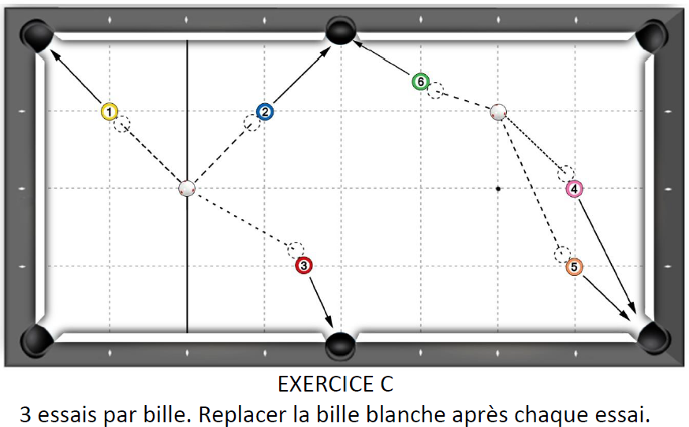
1er essai 5 points | 2ème essai 3 points | 3ème essai 2 points | Nombre de points marqués pour la figure (0, 2, 3 ou 5 points)
 |  |  | 0 | Joueur 1
 |  |  | 0 | Joueur 2
 |  |  | 0 | Joueur 3
 |  |  | 0 | Joueur 4
 |  |  | 0 | Joueur 5
 |  |  | 0 | Joueur 6
 |  |  | 0 | Joueur 7
 |  |  | 0 | Joueur 8
 |  |  | 0 | Joueur 9
 |  |  | 0 | Joueur 10
 |  |  | 0 | Joueur 11
 |  |  | 0 | Joueur 12
 |  |  | 0 | Joueur 13
 |  |  | 0 | Joueur 14
 |  |  | 0 | Joueur 15
 |  |  | 0 | Joueur 16
 |  |  | 0 | Joueur 17
 |  |  | 0 | Joueur 18
 |  |  | 0 | Joueur 19
 |  |  | 0 | Joueur 20
Fichier réalisé par Jacques LESIOUR d'Orléans Billard Club

ExerciceD Bille1
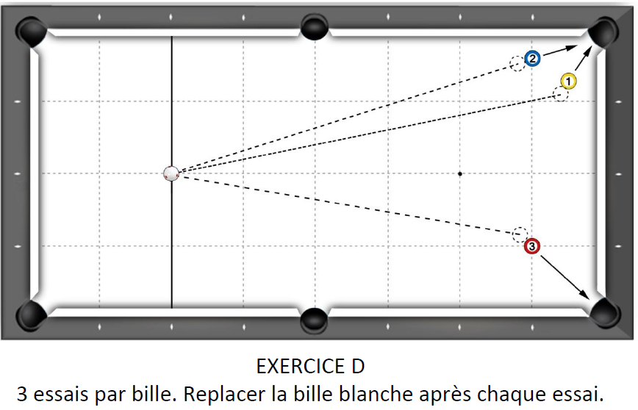
1er essai 5 points | 2ème essai 3 points | 3ème essai 2 points | Nombre de points marqués pour la figure (0, 2, 3 ou 5 points)
 |  |  | 0 | Joueur 1
 |  |  | 0 | Joueur 2
 |  |  | 0 | Joueur 3
 |  |  | 0 | Joueur 4
 |  |  | 0 | Joueur 5
 |  |  | 0 | Joueur 6
 |  |  | 0 | Joueur 7
 |  |  | 0 | Joueur 8
 |  |  | 0 | Joueur 9
 |  |  | 0 | Joueur 10
 |  |  | 0 | Joueur 11
 |  |  | 0 | Joueur 12
 |  |  | 0 | Joueur 13
 |  |  | 0 | Joueur 14
 |  |  | 0 | Joueur 15
 |  |  | 0 | Joueur 16
 |  |  | 0 | Joueur 17
 |  |  | 0 | Joueur 18
 |  |  | 0 | Joueur 19
 |  |  | 0 | Joueur 20
Fichier réalisé par Jacques LESIOUR d'Orléans Billard Club

ExerciceE Bille1
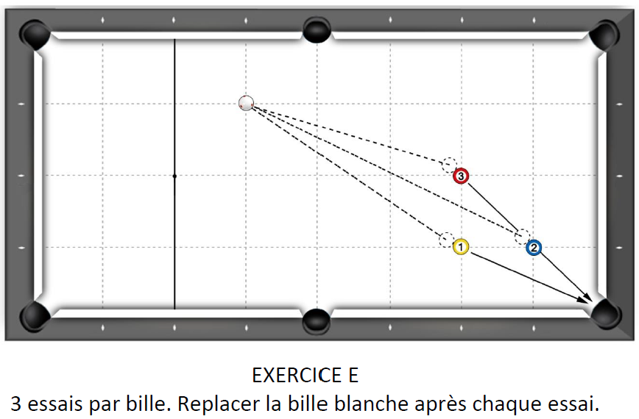
1er essai 5 points | 2ème essai 3 points | 3ème essai 2 points | Nombre de points marqués pour la figure (0, 2, 3 ou 5 points)
 |  |  | 0 | Joueur 1
 |  |  | 0 | Joueur 2
 |  |  | 0 | Joueur 3
 |  |  | 0 | Joueur 4
 |  |  | 0 | Joueur 5
 |  |  | 0 | Joueur 6
 |  |  | 0 | Joueur 7
 |  |  | 0 | Joueur 8
 |  |  | 0 | Joueur 9
 |  |  | 0 | Joueur 10
 |  |  | 0 | Joueur 11
 |  |  | 0 | Joueur 12
 |  |  | 0 | Joueur 13
 |  |  | 0 | Joueur 14
 |  |  | 0 | Joueur 15
 |  |  | 0 | Joueur 16
 |  |  | 0 | Joueur 17
 |  |  | 0 | Joueur 18
 |  |  | 0 | Joueur 19
 |  |  | 0 | Joueur 20
Fichier réalisé par Jacques LESIOUR d'Orléans Billard Club

